TABLA DINAMICA
TABLA Y GRÁFICO DEL TOTAL DE PROCESOS DISCIPLINARIOS A MAYO DEL 2021.-

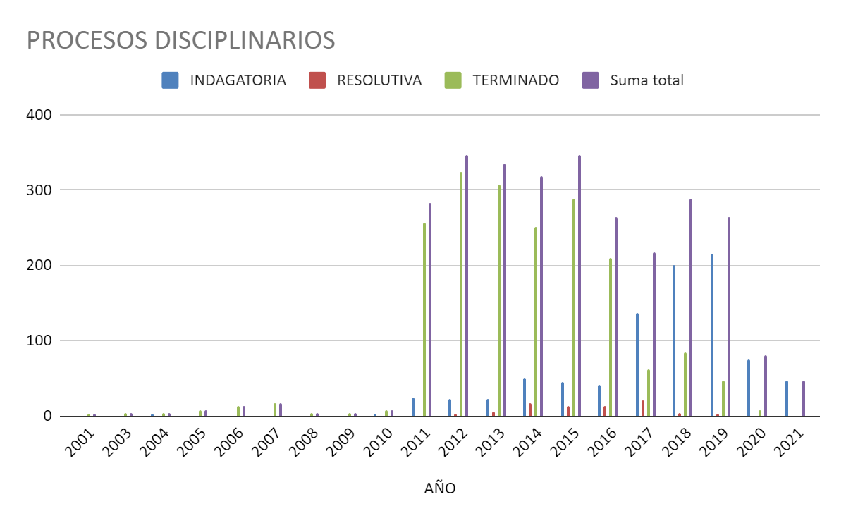
AÑO | INDAGATORIA | RESOLUTIVA | TERMINADO | Suma total
2001 |  |  | 1 | 1
2003 |  |  | 3 | 3
2004 | 1 |  | 3 | 4
2005 |  |  | 7 | 7
2006 |  |  | 14 | 14
2007 |  |  | 16 | 16
2008 |  |  | 3 | 3
2009 |  |  | 3 | 3
2010 | 1 |  | 7 | 8
2011 | 25 |  | 257 | 282
2012 | 22 | 1 | 324 | 347
2013 | 23 | 5 | 307 | 335
2014 | 50 | 17 | 251 | 318
2015 | 45 | 14 | 288 | 347
2016 | 41 | 13 | 209 | 263
2017 | 136 | 20 | 61 | 217
2018 | 201 | 4 | 84 | 289
2019 | 215 | 2 | 46 | 263
2020 | 74 |  | 7 | 81
2021 | 46 |  |  | 46
Suma total | 880 | 76 | 1891 | 2847

PROCESOS DISCIPLINARIOSDIC. 2016 A MAYO 2021.-
 | INDAGATORIA | RESOLUTIVA | TERMINADO | Suma total
2016 | 3 | 3 | 9 | 15
2017 | 136 | 20 | 61 | 217
2018 | 201 | 4 | 84 | 289
2019 | 215 | 2 | 46 | 263
2020 | 74 |  | 7 | 81
2021 | 46 |  |  | 37
Suma total | 675 | 29 | 207 | 911
TABLA Y GRÁFICO DESDE EL AÑO 2016 A MAYO DEL 2021.-

AÑO | INDAGATORIA | RESOLUTIVA | TERMINADO | Suma total
2016 | 3 | 3 | 9 | 15
2017 | 136 | 20 | 61 | 217
2018 | 201 | 4 | 84 | 289
2019 | 215 | 2 | 46 | 263
2020 | 74 |  | 7 | 81
2021 | 46 |  |  | 37
Suma total | 675 | 29 | 207 | 911

